设备功速表
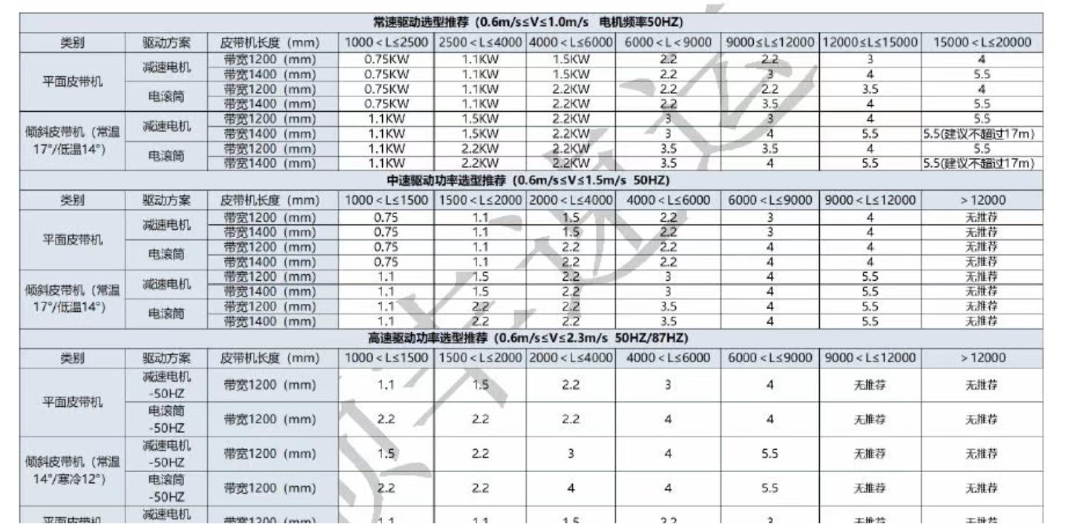
序号 | 设备代号 | 设备描述 | 设备功率 | 速度 | 备注
1) | BC | Belt Conveyor 皮带输送机 |  |  | 见右侧
2) | BV | Belt Curve 皮带转弯机 |  |  | 见右侧
3) | TC | Tray Conveyor L≤3600 托盘输送机 | 1.10 | 2.00 | 标准
4) | TC | Tray Conveyor L＞3600 托盘输送机 | 2.20 | 2.00 | 标准
5) | TC | Tray Conveyor(MES) 托盘输送机 | 1.10 | 0.50 | 标准
6) | TC | Tray Conveyor(TMS) 托盘输送机 | 1.10 | 1.25 | 标准
7) | TV | 90°Tray Curve Conveyor 90°托盘转弯输送机 | 2.25 | 1.90
8) | TV | 30°Tray Curve Conveyor 托盘转弯输送机 | 0.75 | 1.90
9) | TI | Tray Import Conveyor 托盘导入输送机 | 1.10 | 2.00
10) | MG | Tray Merge Conveyor 1.0 托盘汇流输送机 | 2.50 | 2.00
11) | MG | Tray Merge Conveyor 2.0 托盘汇流输送机 | 2.00 | 2.00
12) | TE | Tray Export Conveyor 托盘导出输送机 | 1.10 | 2.00
13) | DV | Tray Divert Conveyor 1.0 托盘分流输送机 | 2.50 | 2.00
14) | DV | Tray Divert Conveyor 2.0 托盘分流输送机 | 2.00 | 2.00
15) | TR | Tray Rectangle Conveyor 托盘直角输送机 | 1.50 | 0.00
16) | TT | Static Tray Tilter Conveyor 静态托盘翻盘输送机 | 3.80 | 0.00
17) | TT | Dynamic Tray Tilter Conveyor 动态托盘翻盘输送机 | 8.00 | 2.00
18) | TS | Tray Stacker Conveyor 托盘堆垛输送机 | 1.50 | 0.00
19) | SC | Scanner 扫描门 | 0.00 | 0.00
20) | CH | Chute 滑槽 | 0.00 | 0.00
21) | TC | Tray Conveyor L 托盘输送机 | 2.20 | 3.00 | 高速
22) | TC | Tray Conveyor L 托盘输送机 | 3.00 | 4.50 | 高速
23) | TC | Tray Conveyor 托盘输送机 | 4.00 | 6.00 | 高速
24) | TC | Tray Conveyor L 托盘输送机 | 4.00 | 7.00 | 高速

